Z-escores
Z-escores
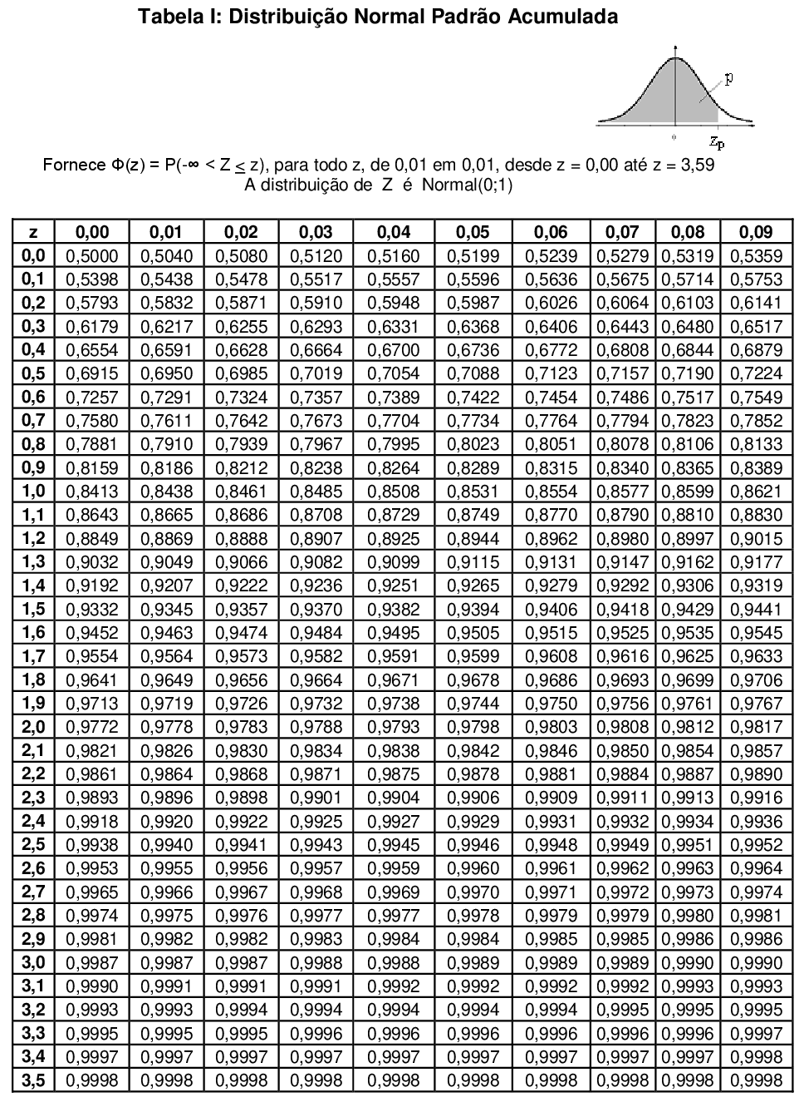

Exemplo
1. | Encontre a área sob a curva normal padrão entre z = -1,5 e z = 1,25
$$z=\frac{Valor−média}{Desvio padrão}$$

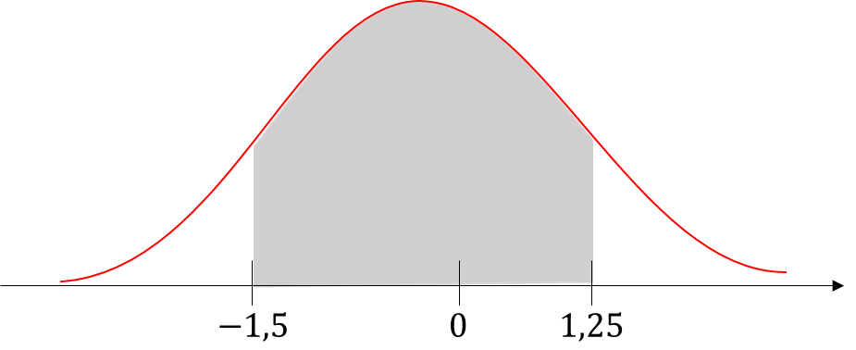

 | Solução:

 |  | Tabela | Excel
 | P(Z = 1,25) = | 0.8944 | 0.8944
 | P(Z = -1,5) = | 0.0668 | 0.0668
 | P(-1,5 ≤ Z ≤ 1,25) = | 0.8276 | 0.8275

